追加
Redisクラスター設定追加手順書

【作業概要説明】
本手順はRedisクラスター設定追加を実施する手順である。

【操作対象】
AWSコンソール

【操作担当者】
ISIDサービスデスク担当者

【作業端末】
リモート保守端末

番号 | 操作項目 | 操作方法 | 確認方法 | チェック | 開始時間 | 終了時間 | 作業担当者 | 作業確認者 | 備考
1 | リモートログイン | 別紙「リモート保守ログイン手順」に従い、リモートログインを実施する。 各拠点からの接続の流れは以下のとおりとなる。 ・ISID品川からの接続の場合 リモート保守端末→踏み台サーバ→AWSコンソール ・横浜銀行事務センターからの接続の場合 AWSコンソール管理端末→AWSコンソール ＃作業用のロールはAWS管理コンソールの「保守運用用アカウント」を利用する。 | リモートログイン手順においてエラーが発生しないこと。 | □
2 | AWSコンソールから、Amazon Elasticache for Redisサービスを開く | AWSコンソール検索窓に「ElastiCache」と入力し、Amazon Elasticache for Redis画面を開く。 |  | □
3 | ノードの追加-1 | 左ペインからRedisを選択し、一覧から対象のクラスター名のリンクをクリックする。 | 対象のクラスターのノードの一覧が表示されていること。 | □
4 | ノードの追加-2 | 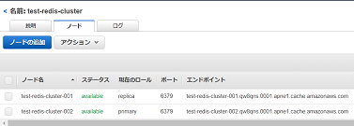 ノードの追加をクリックする。 |  | □
5 | ノードの追加-3 | 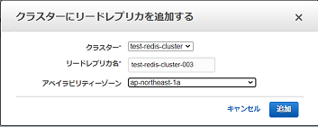 クラスターにリードレプリカを追加する画面で、リードレプリカ名とアベイラビリティゾーンについて設定対象の値を指定し、追加をクリックする。 | 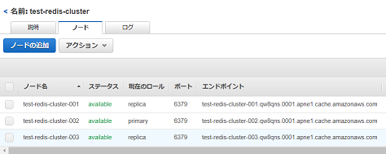 エラーが表示されないこと。 ノードの一覧に作成したノードが追加され、ステータスが「creating」となるので「available」に変化するまで待つ。 作成したノードの現在のロールが「replica」で、ポートやエンドポイントが表示されていることを確認する。 | □
6 | AWSコンソールの終了、踏み台サーバからのログオフ | ブラウザを閉じてAWSコンソールを終了する。 RDPでログインしている踏み台サーバからログオフを実施する。 | AWSコンソールの終了および、踏み台サーバからのログオフを確認する。 | □

更新
Redisクラスター設定更新手順書

【作業概要説明】
本手順はRedisクラスター設定更新を実施する手順である。

【操作対象】
AWSコンソール

【操作担当者】
ISIDサービスデスク担当者

【作業端末】
本番・研修・開発環境：AWSコンソール管理端末

番号 | 操作項目 | 操作方法 | 確認方法 | チェック | 開始時間 | 終了時間 | 作業担当者 | 作業確認者 | 備考
1 | 端末ログイン | ■本番・研修・開発環境 AWSコンソール管理端末→AWSコンソール ＃作業用のロールはAWS管理コンソールの「保守運用用アカウント」を利用する。 | 左記ログインにおいてエラーが発生しないこと。 | □
2 | AWSコンソールから、Amazon Elasticache for Redisサービスを開く | AWSコンソール検索窓に「ElastiCache」と入力し、Amazon Elasticache for Redis画面を開く。 | 作業内容に応じて、以下手順を実施する。 ・クラスターの設定変更：項番3～4 ・プライマリノードの変更：項番5～8 | □
3 | クラスターの設定変更-1 | 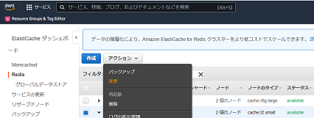 ※クラスターの設定変更を行う場合は本手順を実施する。 左ペインからRedisを選択する。 一覧から対象のクラスター名の左側にチェックを入れ、アクションから変更をクリックする。 | 変更対象のRedisであることを確認する。 ※各行毎のElastiCache for Redis情報は以下のファイルを参照のこと。 横浜銀行： 別紙_運用手順書用サービス設定値一覧_横浜銀行.xlsx ElastiCache for Redisシート 東日本銀行 別紙_運用手順書用サービス設定値一覧_東日本銀行.xlsx ElastiCache for Redisシート | □
4 | クラスターの設定変更-2 | 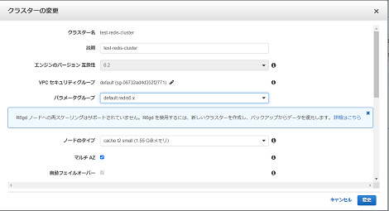 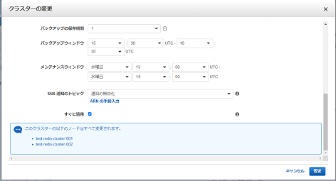 クラスターの変更画面で更新対象の設定について、対象の値に変更する。 画面を下にスクロールし、「すぐに適用する」にチェックがついていることを確認し、変更をクリックする。 | 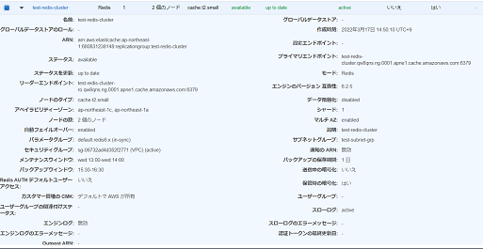 エラーが表示されないこと。 ステータスが「modifying」となるので「available」に変化するまで待つ。 クラスターの一覧から作成したクラスターを選択し、画面下に表示される設定値が変更されていることを確認する。 | □
5 | プライマリノードの変更-1 | 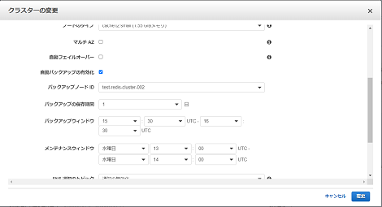 ※プライマリノードの変更を行う場合は本手順を実施する。 クラスターの設定変更の手順（項番3~4）を参照し、以下の設定について変更する。 ・マルチAZ:無効 ・自動フェイルオーバー：無効 | エラーが表示されないこと。 変更した設定について、以下の通りになっていること。 ・マルチAZ：disabled ・自動フェイルオーバー：disabled | □
6 | プライマリノードの変更-2 | 左ペインからRedisを選択し、一覧から対象のクラスター名のリンクをクリックする。 | 対象のクラスターのノードの一覧が表示されていること。 | □
7 | プライマリノードの変更-3 | 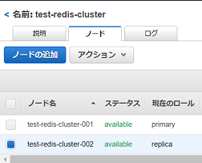 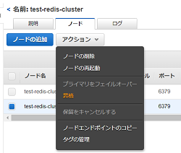 ノードの一覧から現在のロールが「replica」となっているノードの左側にチェックを入れる。 アクションから昇格をクリックする。 | 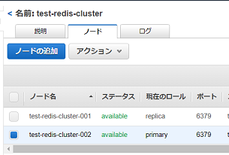 すべてのノードのステータスが「modifying」となるので「available」に変化するまで待つ。 対象のノードの現在のロールが「primary」となり、別のノードの現在のロールに「replica」と表示されていることを確認する。 | □
8 | プライマリノードの変更-4 | 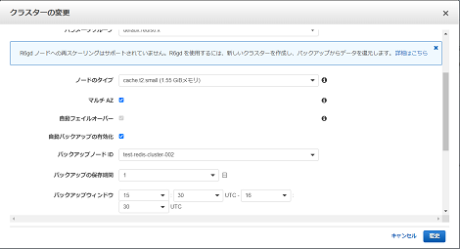 クラスターの設定変更の手順（項番3~4）を参照し、以下の設定について変更する。 ・マルチAZ:有効 ・自動フェイルオーバー：有効 | エラーが表示されないこと。 変更した設定について、以下の通りになっていること。 ・マルチAZ：enabled ・自動フェイルオーバー：enabled | □
9 | AWSコンソールの終了 端末ログオフ | ブラウザを閉じてAWSコンソールを終了し、各環境ごと以下の手順を実施する。 ■本番・研修・開発環境 AWSコンソール管理端末からログオフを実施する。 | AWSコンソールの終了および、AWSコンソール管理端末からのログオフを確認する。 | □

削除
Redisクラスター設定削除手順書

【作業概要説明】
本手順はRedisクラスター設定削除を実施する手順である。

【操作対象】
AWSコンソール

【操作担当者】
ISIDサービスデスク担当者

【作業端末】
リモート保守端末

番号 | 操作項目 | 操作方法 | 確認方法 | チェック | 開始時間 | 終了時間 | 作業担当者 | 作業確認者 | 備考
1 | リモートログイン | 別紙「リモート保守ログイン手順」に従い、リモートログインを実施する。 各拠点からの接続の流れは以下のとおりとなる。 ・ISID品川からの接続の場合 リモート保守端末→踏み台サーバ→AWSコンソール ・横浜銀行事務センターからの接続の場合 AWSコンソール管理端末→AWSコンソール ＃作業用のロールはAWS管理コンソールの「保守運用用アカウント」を利用する。 | リモートログイン手順においてエラーが発生しないこと。 | □
2 | AWSコンソールから、Amazon Elasticache for Redisサービスを開く | AWSコンソール検索窓に「ElastiCache」と入力し、Amazon Elasticache for Redis画面を開く。 |  | □
3 | ノードの削除-1 | 左ペインからRedisを選択し、一覧から対象のクラスター名のリンクをクリックする。 | 対象のクラスターのノードの一覧が表示されていること。 | □
4 | ノードの削除-2 |  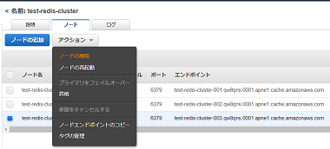 ノードの一覧から削除対象のノードの左側にチェックを入れる。 アクションからノードの削除をクリックする。 |  | □
5 | ノードの削除-3 | 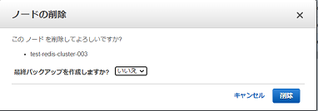 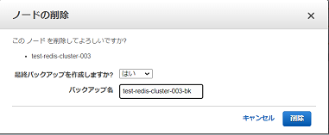 ノードの削除画面が表示されるので、対象のノード名が正しいことを確認する。 最終バックアップを作成しますか？について、いいえを選択し、削除をクリックする。 ※バックアップを作成する場合は、最終バックアップを作成しますか？について、はいを選択後、バックアップ名を入力し、削除をクリックする。 | 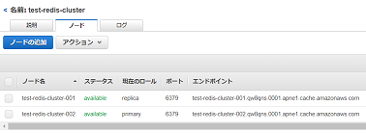 エラーが表示されないこと。 対象のノードのステータスが「deleting」となるのでしばらく待つ。 ノードの一覧から対象のノードが削除されていることを確認する。 | □
6 | AWSコンソールの終了、踏み台サーバからのログオフ | ブラウザを閉じてAWSコンソールを終了する。 RDPでログインしている踏み台サーバからログオフを実施する。 | AWSコンソールの終了および、踏み台サーバからのログオフを確認する。 | □

